Sheet1
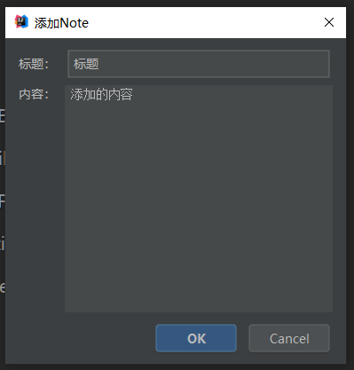
Zoon | 1342*744

 |  | Ontes | 回收站
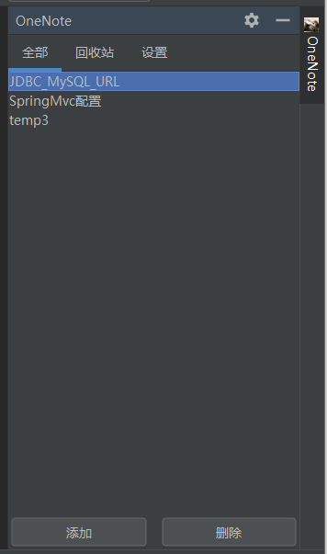


 |  | 设置（功能未实现) | 详细Note
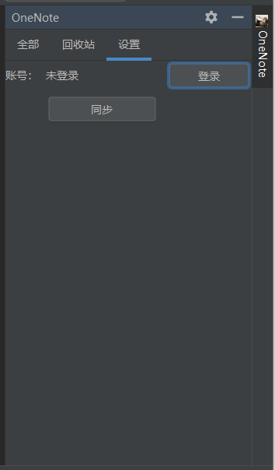
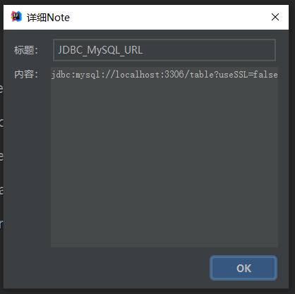

 |  | 添加Note

